报价
附件：
东津商务大楼项目环保设备清单
序号 | 物品名称 | 参数 | 数量 | 品牌 | 型号 | 单价（元） | 总价（元） | 参考图片 | 备注
1 | 驾驶扫地车（带雾炮，带冲洗枪） | 清扫宽度2米1，主刷宽度700mm，动力源：48V，工作效率15000-20000㎡，工作时间3-4小时，垃圾箱160L，水箱120L，驱动功率1500W，作业功率800+350+80*4+50，边刷直径500mm，行走速度8km/h，真空过滤面积8㎡，工作速度6km/h | 1 |  |  |  |  | 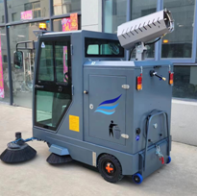 | 需提供品牌型号
2 | 纯电动高压冲洗车 | 总质量 350kg 罐体容积(m3) 厂标0.6立方 动力方式 1.5kw先锋电泵 外形尺寸(mm) 3000*1020*1600 水桶 滚塑水桶 电池质量 超威60v53A 额定载客 1 电机功率(W) 1000w 控制方法 手控 最高车速(km) 35 工作时长 2~3小时 轴距(mm) 2150 其它 备注:罐体有效容积;0.5立方米 | 1 |  |  |  |  | 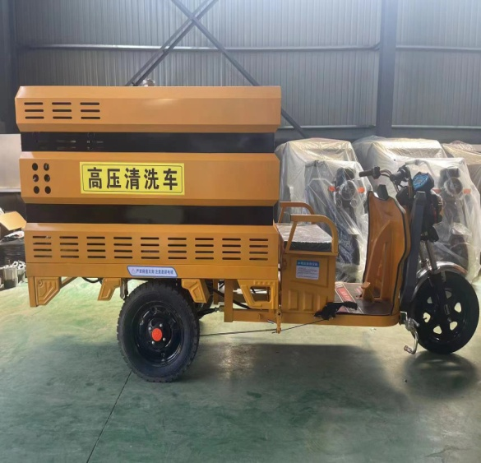 | 需提供品牌型号
3 | 吹风树叶机 | 功率:6.48kw 马力:3.5HP 排量:75.6cc 风速:82m/s 风量:0.4m/s 油箱:1.9L 毛重/净重:13kg/11kg 包装尺寸:46.5x40x54cm 瑞星化油器 进口TPL给承 东亚PVD活塞环 20铬钼钛曲轴 反冲回弹启动 不锈钢过滤器 球形燃烧室 浅盆形活塞 树脂进气道 | 4 |  |  |  |  | 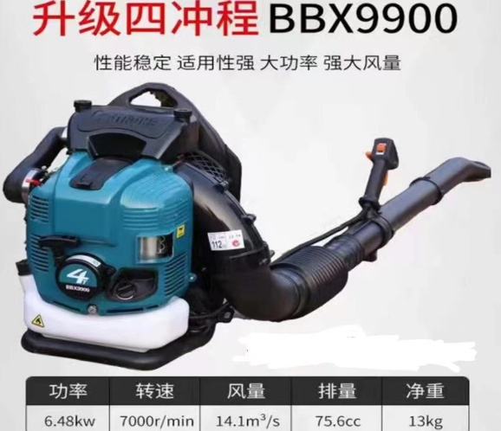 | 需提供品牌型号
4 | 手推式冲洗 | 水箱容量:350L 工作压力:250kg 流量:18L 发动机:隆鑫/润通/力帆190FD 启动方式:手拉式/电启动 高压管:15米 前轮:8寸加强带刹车 后轮:3.00-10充气轮 尺寸:1300*780*1030mm | 1 |  |  |  |  | 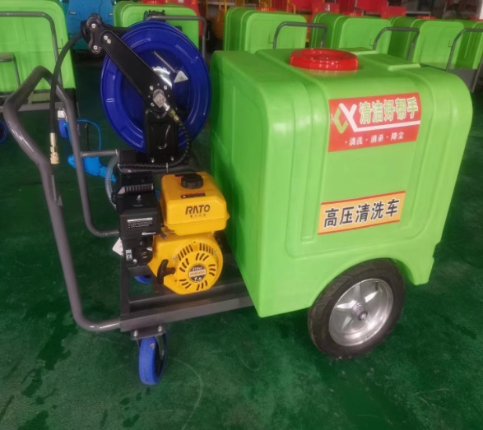 | 需提供品牌型号

5 | 驾驶洗地机 | 工作效率5000㎡，洗地宽度800mm，吸水宽度850mm，清水箱115L,污水箱125L，刷盘电机550W，吸水电机500W，电瓶24V，工作时间4-6小时 | 2 |  |  |  |  | 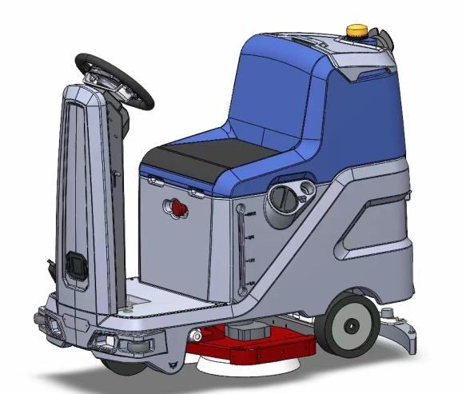 | 需提供品牌型号

合计
备注：以上报价包含税费、运输费、安装费等所有费用。

